O-2 Bis Form
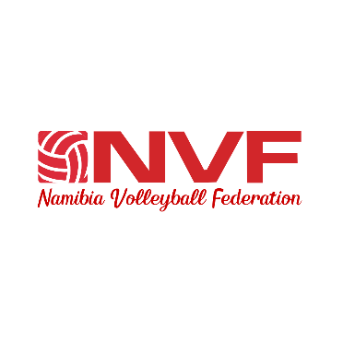
TEAM:
Equipe

 |  |  |  |  | Code |  |  | GENDER

O-2 Bis
FINAL TEAM REGISTRATION
Inscription définitive des équipes
 |  |  |  |  |  |  |  |  | Namibia
 |  |  |  |  |  |  | Country

SHIRT- Maillot N |  |  | PERSONAL DATA |  |  |  |  |  |  |  | CLUB/TEAM |  | COUNTRY

 | COMPETITORS |  | BIRTH DATE |  |  |  |  | AGE
 | FAMILY NAME AND FIRST NAME

1 |  |  |  |  |  |  |  | 126.3 |  | 02/03/2026
2 |  |  |  |  |  |  |  | 126.3 |  | 02/03/2026
3 |  |  |  |  |  |  |  | 126.3 |  | 02/03/2026
4 |  |  |  |  |  |  |  | 126.3 |  | 02/03/2026
5 |  |  |  |  |  |  |  | 126.3 |  | 02/03/2026
6 |  |  |  |  |  |  |  | 126.3 |  | 02/03/2026
7 |  |  |  |  |  |  |  | 126.3 |  | 02/03/2026
8 |  |  |  |  |  |  |  | 126.3 |  | 02/03/2026
9 |  |  |  |  |  |  |  | 126.3 |  | 02/03/2026
10 |  |  |  |  |  |  |  | 126.3 |  | 02/03/2026
11 |  |  |  |  |  |  |  | 126.3 |  | 02/03/2026
12 |  |  |  |  |  |  |  | 126.3 |  | 02/03/2026
13 |  |  |  |  |  |  |  | 126.3 |  | 02/03/2026
14 |  |  |  |  |  |  |  | 126.3 |  | 02/03/2026

 |  |  |  | 3 | ASSISTANT-COACH
 |  | TEAM MANAGER / Manager de l'équipe |  |  | Entraîneur-assistant

 | 1 |  |  | 4 |  | ASSISTANT COACH 2

 |  | Signature

 |  |  |  | 5 | THERAPIST/TRAINER
 |  | HEAD COACH / Entraîneur en chef |  |  | Préparateur physique

 | 2 |  |  | 6 | ACCREDITED JOURNALIST
 |  |  |  |  | Journaliste accrédité
 |  | Signature

 |  |  |  |  | 7 DOCTOR |  |  |  |  |  |  | ID No.

 |  |  |  |  |  |  |  |  |  |  |  | NVF OFFICIAL FORM 0–2 Form

